Sheet1
2020/8/27プログラム作成部分作業まとめ
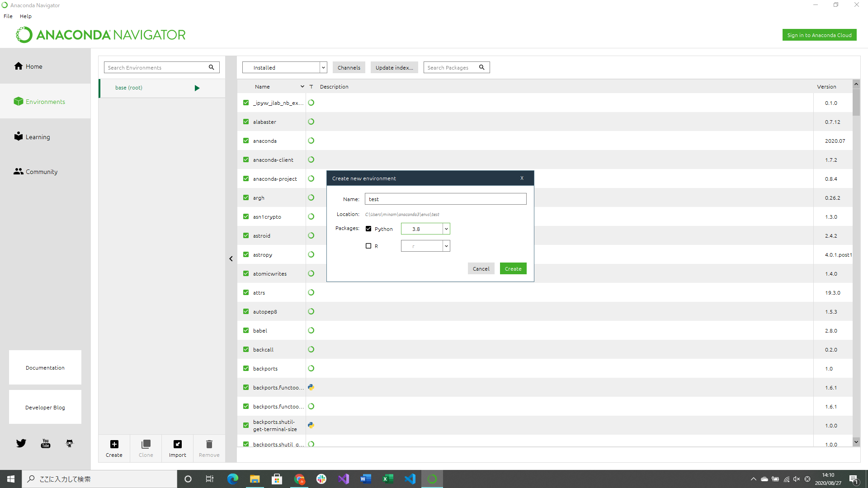

Anaconda3のインストール
Anaconda Navigatorで機械学習用の仮想開発環境の設定
→JupyterNotebook,Spydorのインストール

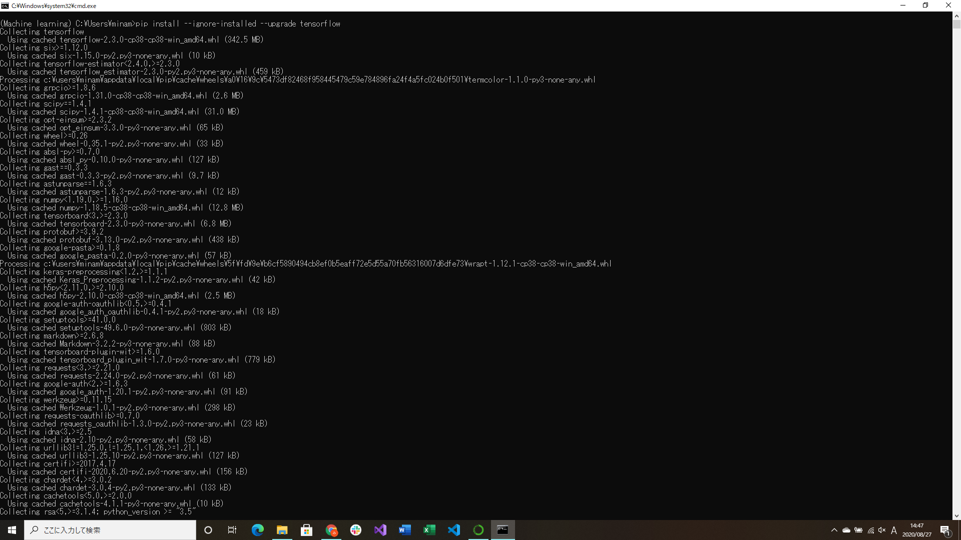
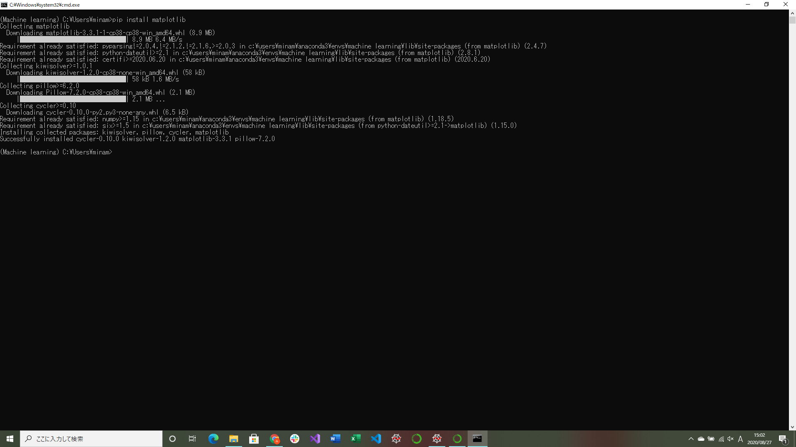

tensorflow,watplotlibのインストール(ライブラリ)

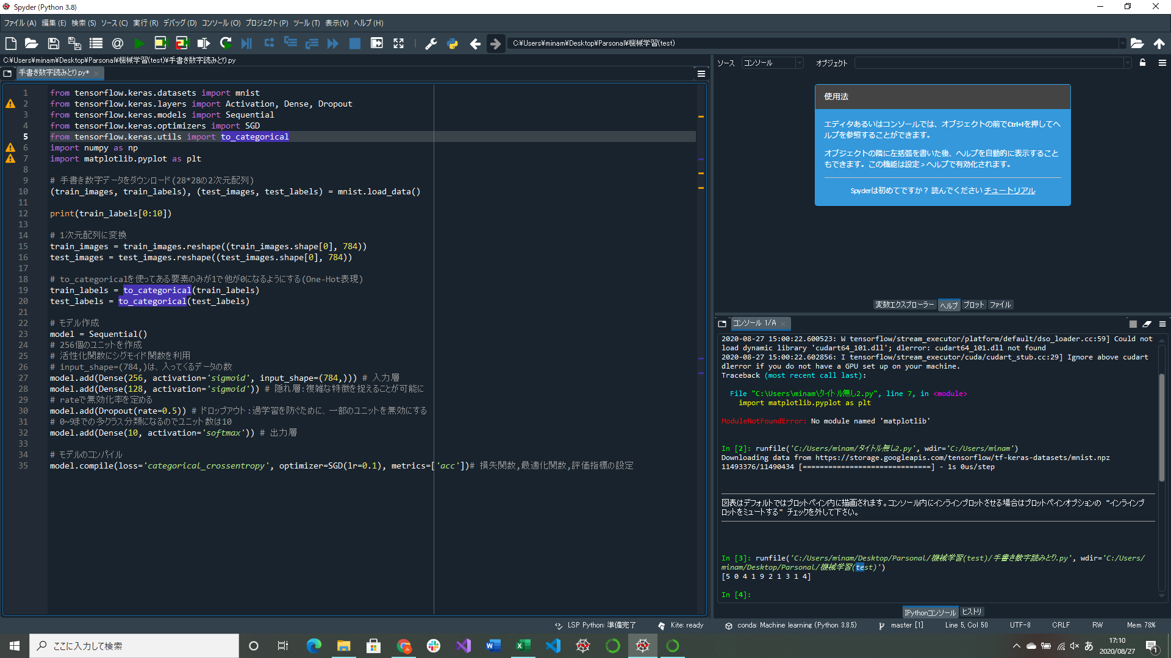

MNISTを使用した手書き数字データを判別するプログラム作成
→手書き数字ダウンロードとモデルの部分のみ実装、学習部分は次回以降実装
深層学習で使われる関数や指標を調べるのにかなり時間がかかっている、今後も勉強が必要

